Sheet1
气阀自动生产线、通风加热项目工具采购明细表-20211110

序号 | 零部件名称 | 品牌型号/图号 | 单位 | 数量 | 技术要求 | 临采推荐供应商 | 单价（供参考） | 备注 | 补充说明 | 预算编码
1 | 游标卡尺 | 上工/AB0240301/ 0-300mm/0.01/盘式 | 个 | 1 | N/A | https://item.jd.com/100001660390.html | ¥480.00 | 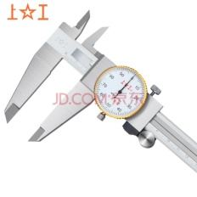 |  | 项目：自动化产线—气阀（VDC阀）-ZY2142 由于项目中没有工具费用，申请占用项目的试验费用 | 480
2 | 游标卡尺 | 宝工/PD-151/0-150mm/0.01/数显 | 个 | 2 | N/A | https://item.jd.com/1091978.html | ¥100.00 | 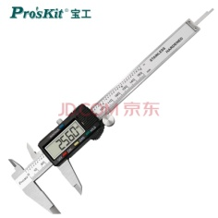 |  |  | 200
3 | 吹气枪 | N/A | 套 | 2 | N/A | https://item.jd.com/66331817332.html | ¥45.00 | 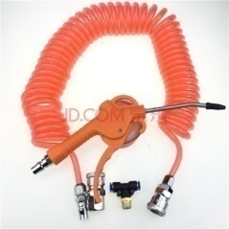 |  |  | 90
4 | 防锈油纸 | 26cm*29cm（200张） | 组 | 1 | N/A | https://item.jd.com/71436410667.html#crumb-wrap | ¥50.00 | 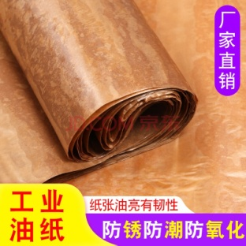 |  |  | 50
5 | 虎钳/尖嘴钳/斜口钳 | 麦思德/68720 | 套 | 1 | N/A | https://item.jd.com/100015768992.html | ¥80.00 | 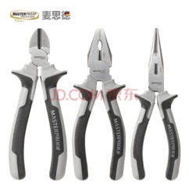 |  |  | 80
6 | 内六角球头加长扳手（9件套） | SATA世达/09105 | 套 | 1 | N/A | https://item.jd.com/46020721807.html#crumb-wrap | ¥120.00 |  |  |  | 120
7 | 棘轮扳手8寸 | SATA世达/12902 | 把 | 1 | N/A | https://item.jd.com/100005636587.html | ¥130.00 |  | 补全世达工具箱 |  | 130
8 | 梅花开口扳手14mm | SATA世达/40209 | 个 | 1 | N/A | https://item.jd.com/6026727.html#crumb-wrap | ¥35.00 |  |  |  | 35
9 | 梅花开口扳手17mm | 世达SATA/40212 | 个 | 1 | N/A | https://item.jd.com/6026733.html#crumb-wrap | ¥40.00 | 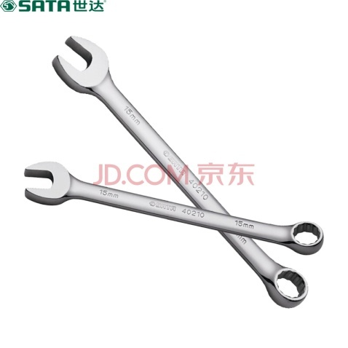 |  |  | 40
10 | 六角套筒11mm | 世达SATA/11311 | 个 | 1 | N/A | https://item.jd.com/100004673109.html#crumb-wrap | ¥10.00 |  |  |  | 10
11 | 六角套筒12mm | 世达SATA/11312 | 个 | 1 | N/A | https://item.jd.com/100004673111.html#crumb-wrap | ¥10.00 | 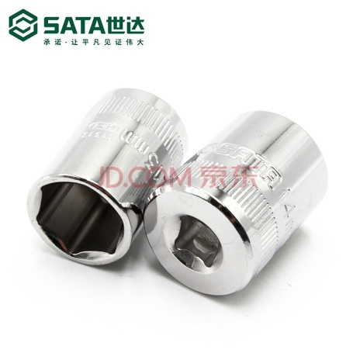 |  |  | 10
12 | 六角套筒13mm | 世达SATA/11313 | 个 | 1 | N/A | https://item.jd.com/100008152986.html#crumb-wrap | ¥10.00 |  |  |  | 10
13 | 6角套筒16MM | 世达SATA/12311 | 个 | 1 | N/A | https://item.jd.com/100005627585.html#crumb-wrap | ¥10.00 |  |  |  | 10
14 | 6角花形套筒E18 | 世达SATA/12711 | 个 | 1 | N/A | https://item.jd.com/100010075816.html#crumb-wrap | ¥15.00 |  |  |  | 15
15 | 六角旋具套筒5MM | 世达SATA/22203 | 个 | 1 | N/A | https://item.jd.com/6380458.html | ¥15.00 |  |  |  | 15
16 | 6角公制长套筒8mm | 世达SATA/11405 | 个 | 1 | N/A | https://item.jd.com/7978583.html#none | ¥15.00 | 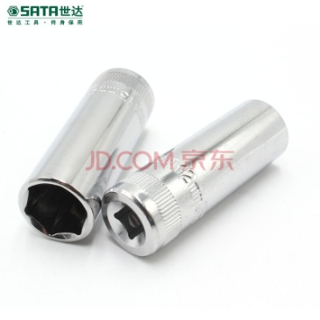 |  |  | 15
17 | 一字穿心螺丝批6x100MM | 世达SATA/61613 | 个 | 1 | N/A | https://item.jd.com/100007515077.html | ¥30.00 |  |  |  | 30
18 | 十字形穿心螺丝批2x100 | 世达SATA/61713 | 个 | 1 | N/A | https://item.jd.com/100014339832.html | ¥35.00 |  |  |  | 35
19 | 套筒16MM | 世达SATA/12915 | 个 | 1 | N/A | https://item.jd.com/100005645781.html | ¥20.00 |  |  |  | 20
20 | 套筒21MM | 世达SATA/12916 | 个 | 1 | N/A | https://item.jd.com/100005645783.html#crumb-wrap | ¥25.00 |  |  |  | 25
21 | 套筒转接头 3/8*1/4 | 世达SATA/12913 | 个 | 1 | N/A | https://item.jd.com/6066991.html#crumb-wrap | ¥50.00 |  |  |  | 50
22 | 转向接杆3寸 | 世达SATA/12903 | 个 | 1 | N/A | https://item.jd.com/100010075844.html | ¥25.00 |  |  |  | 25
23 | 旋具头2件套 | 世达SATA/59283 | 套 | 1 | 拍两件，下单前联系客服备注 | https://item.taobao.com/item.htm?id=627838747293&scm=20140619.rec.2207934580210.627838747293&WangxActionRectLeft=0&WangxActionRectTop=498&WangxActionRectRight=601&WangxActionRectBottom=602&WangxCardRectLeft=337&WangxCardRectTop=498&WangxCardRectRight=601&WangxCardRectBottom=602 | ¥150.00 |  |  |  | 150
24 | 手动剥线钳 | 简易装 | 个 | 1 | N/A | https://detail.tmall.com/item.htm?id=20573252844&spm=a220o.1000855.1998099587.3.36344fbbxcbKBm&skuId=4925706687390 | ¥30.00 |  |  |  | 30
25 | 32件套公英制塞尺0.02-1mm | 世达SATA/9407 | 个 | 1 | N/A | https://item.jd.com/100007380890.html | ¥45.00 |  |  |  | 45
26 | 丝锥 | 日本OSG | 套 | 3 | M4/M5/M6各1套 | https://item.taobao.com/item.htm?spm=a230r.1.14.31.7b7c24fc5kQ9L0&id=615550765555&ns=1&abbucket=13#detail | ¥28.50 | 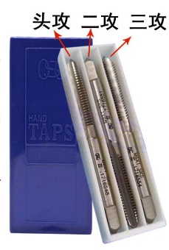 |  |  | 85.5
27 | 芯片 | USBLC6-2SC6 |  | 20 | 下单联系客服，告诉对方需求方为“北京光华荣昌” | https://item.taobao.com/item.htm?spm=a2oq0.12575281.0.0.15d11debPRm0CC&ft=t&id=571910769567 | ¥1.50 |  |  | 项目：座椅通风加热项目-ZY2140 | 30
28 | 晶振 | 12M晶振 |  | 20 |  |  | ¥0.50 |  | 3225 无源 |  | 10
29 | 芯片 | FT2232HL |  | 20 |  |  | ¥40.00 |  |  |  | 800
30 | 芯片 | LM1117-3.3 |  | 50 |  |  | ¥1.20 |  | SOT223 |  | 60
31 | 芯片 | SN74LVC1T45DCKR |  | 200 |  |  | ¥1.95 |  |  |  | 390
32 | 电阻 | 12k 0603 |  | 200 |  |  | ¥0.03 |  | 电阻 |  | 6
33 | 芯片 | BLM21PG600SN1 |  | 100 |  |  | ¥0.25 |  |  |  | 25
34 | 芯片 | BTS6143D |  | 50 |  |  | ¥6.00 |  | 散新 |  | 300
35 | 芯片 | CH340E |  | 30 |  |  | ¥4.50 |  |  |  | 135
36 | 晶振 | 9C-8.000MAAE-T 晶振 |  | 30 |  |  | ¥0.40 |  | 49S贴片 |  | 12
 |  |  |  |  |  |  |  |  |  |  | 0
申请人：姚明阳、李扬、杨继伟、李紫阳
要求到货日期：2021.12.3前 |  |  |  |  |  |  |  |  |  |  | 3573.5

